第１図、第１表
【第１図】 外国人入国者数・日本人出国者数等の推移
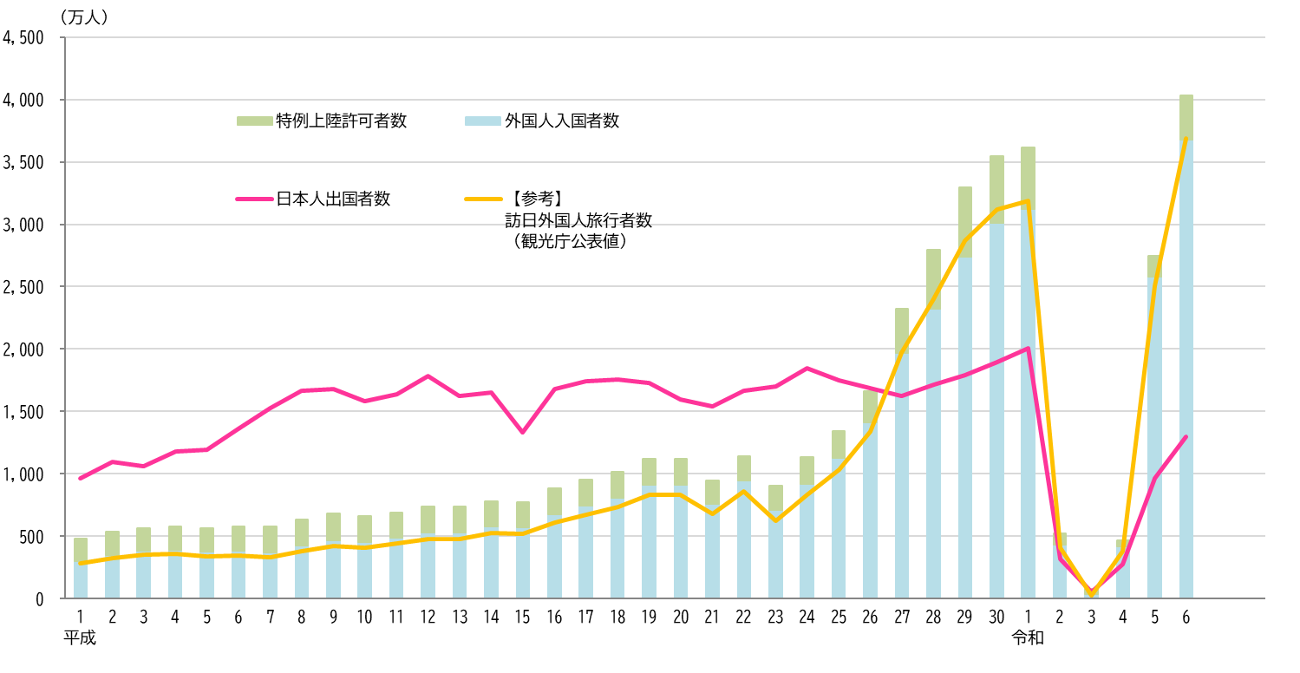

上半期
上半期

Ⓐ
Ⓑ
Ⓒ
【第１表】 外国人入国者数・日本人出国者数等の推移
 |  | 外国人 入国者等 総数 | 対前年 増減率 （％） |  |  |  |  |  | 日本人 出国者数 | 対前年 増減率 （％） | 【参考】 訪日外国人旅行者数 （観光庁公表値）
 |  |  |  | 外国人 入国者数 | 対前年 増減率 （％） |  |  | 特例上陸 許可者数
（Ⓐ = Ⓑ + Ⓒ）
（Ⓑ = ㋐ + ㋑）
㋐
㋑
 |  |  |  |  |  | 新規入国 | 再入国
 | 平成元年 | 4,839,292 |  | 2,985,764 |  | 2,455,776 | 529,988 | 1,853,528 | 9,662,752 |  | 2,835,064
 | 2 | 5,382,464 | 11.2 | 3,504,470 | 17.4 | 2,927,578 | 576,892 | 1,877,994 | 10,997,431 | 13.8 | 3,235,860
 | 3 | 5,640,480 | 4.8 | 3,855,952 | 10.0 | 3,237,874 | 618,078 | 1,784,528 | 10,633,777 | -3.3 | 3,532,651
 | 4 | 5,762,063 | 2.2 | 3,926,347 | 1.8 | 3,251,753 | 674,594 | 1,835,716 | 11,790,699 | 10.9 | 3,581,540
 | 5 | 5,627,493 | -2.3 | 3,747,157 | -4.6 | 3,040,719 | 706,438 | 1,880,336 | 11,933,620 | 1.2 | 3,410,447
 | 6 | 5,763,742 | 2.4 | 3,831,367 | 2.2 | 3,091,581 | 739,786 | 1,932,375 | 13,578,934 | 13.8 | 3,468,055
 | 7 | 5,758,828 | -0.1 | 3,732,450 | -2.6 | 2,934,428 | 798,022 | 2,026,378 | 15,298,125 | 12.7 | 3,345,274
 | 8 | 6,319,186 | 9.7 | 4,244,529 | 13.7 | 3,410,026 | 834,503 | 2,074,657 | 16,694,769 | 9.1 | 3,837,113
 | 9 | 6,815,756 | 7.9 | 4,669,514 | 10.0 | 3,809,679 | 859,835 | 2,146,242 | 16,802,750 | 0.6 | 4,218,208
 | 10 | 6,593,407 | -3.3 | 4,556,845 | -2.4 | 3,667,813 | 889,032 | 2,036,562 | 15,806,218 | -5.9 | 4,106,057
 | 11 | 6,912,092 | 4.8 | 4,901,317 | 7.6 | 3,959,621 | 941,696 | 2,010,775 | 16,357,572 | 3.5 | 4,437,863
 | 12 | 7,377,173 | 6.7 | 5,272,095 | 7.6 | 4,256,403 | 1,015,692 | 2,105,078 | 17,818,590 | 8.9 | 4,757,146
 | 13 | 7,390,705 | 0.2 | 5,286,310 | 0.3 | 4,229,257 | 1,057,053 | 2,104,395 | 16,215,657 | -9.0 | 4,771,555
 | 14 | 7,812,764 | 5.7 | 5,771,975 | 9.2 | 4,646,240 | 1,125,735 | 2,040,789 | 16,522,804 | 1.9 | 5,238,963
 | 15 | 7,704,629 | -1.4 | 5,727,240 | -0.8 | 4,633,892 | 1,093,348 | 1,977,389 | 13,296,330 | -19.5 | 5,211,725
 | 16 | 8,837,184 | 14.7 | 6,756,830 | 18.0 | 5,508,926 | 1,247,904 | 2,080,354 | 16,831,112 | 26.6 | 6,137,905
 | 17 | 9,551,565 | 8.1 | 7,450,103 | 10.3 | 6,120,709 | 1,329,394 | 2,101,462 | 17,403,565 | 3.4 | 6,727,926
 | 18 | 10,200,490 | 6.8 | 8,107,963 | 8.8 | 6,733,585 | 1,374,378 | 2,092,527 | 17,534,565 | 0.8 | 7,334,077
 | 19 | 11,241,642 | 10.2 | 9,152,186 | 12.9 | 7,721,258 | 1,430,928 | 2,089,456 | 17,294,935 | -1.4 | 8,346,969
 | 20 | 11,226,089 | -0.1 | 9,146,108 | -0.1 | 7,711,828 | 1,434,280 | 2,079,981 | 15,987,250 | -7.6 | 8,350,835
 | 21 | 9,470,034 | -15.6 | 7,581,330 | -17.1 | 6,119,394 | 1,461,936 | 1,888,704 | 15,445,684 | -3.4 | 6,789,658
 | 22 | 11,415,786 | 20.5 | 9,443,696 | 24.6 | 7,919,726 | 1,523,970 | 1,972,090 | 16,637,224 | 7.7 | 8,611,175
 | 23 | 9,051,112 | -20.7 | 7,135,407 | -24.4 | 5,448,019 | 1,687,388 | 1,915,705 | 16,994,200 | 2.1 | 6,218,752
 | 24 | 11,376,790 | 25.7 | 9,172,146 | 28.5 | 7,549,998 | 1,622,148 | 2,204,644 | 18,490,657 | 8.8 | 8,358,105
 | 25 | 13,420,333 | 18.0 | 11,255,221 | 22.7 | 9,554,415 | 1,700,806 | 2,165,112 | 17,472,748 | -5.5 | 10,363,904
 | 26 | 16,602,304 | 23.7 | 14,150,185 | 25.7 | 12,388,748 | 1,761,437 | 2,452,119 | 16,903,388 | -3.3 | 13,413,467
 | 27 | 23,216,206 | 39.8 | 19,688,247 | 39.1 | 17,796,147 | 1,892,100 | 3,527,959 | 16,213,789 | -4.1 | 19,737,409
 | 28 | 27,968,836 | 20.5 | 23,218,912 | 17.9 | 21,092,975 | 2,125,937 | 4,749,924 | 17,116,420 | 5.6 | 24,039,700
 | 29 | 32,930,959 | 17.7 | 27,428,782 | 18.1 | 25,092,020 | 2,336,762 | 5,502,177 | 17,889,292 | 4.5 | 28,691,073
 | 30 | 35,466,523 | 7.7 | 30,102,102 | 9.7 | 27,574,232 | 2,527,870 | 5,364,421 | 18,954,031 | 6.0 | 31,191,856
 | 令和元年 | 36,148,684 | 1.9 | 31,187,179 | 3.6 | 28,402,509 | 2,784,670 | 4,961,505 | 20,080,669 | 5.9 | 31,882,049
 | 2 | 5,226,568 | -85.5 | 4,307,257 | -86.2 | 3,581,443 | 725,814 | 919,311 | 3,174,219 | -84.2 | 4,115,828
 | 3 | 775,044 | -85.2 | 353,119 | -91.8 | 151,726 | 201,393 | 421,925 | 512,244 | -83.9 | 245,862
 | 4 | 4,680,614 | 503.9 | 4,198,045 | 1,088.8 | 3,423,531 | 774,514 | 482,569 | 2,771,770 | 441.1 | 3,832,110
 | 5 | 27,482,154 | 487.1 | 25,830,810 | 515.3 | 23,751,693 | 2,079,117 | 1,651,344 | 9,624,158 | 247.2 | 25,066,350
 | 6 | 40,340,974 | 46.8 | 36,779,964 | 42.4 | 34,015,766 | 2,764,198 | 3,561,010 | 13,007,282 | 35.2 | 36,870,148
 | 令和６年 上半期 | 19,455,964 |  | 17,820,629 |  | 16,414,025 | 1,406,604 | 1,635,335 | 5,797,959 |  | 17,782,422
 | 令和７年 上半期 | 23,396,700 | 20.3 | 21,376,170 | 20.0 | 19,728,405 | 1,647,765 | 2,020,530 | 6,608,996 | 14.0 | 21,518,575
 | （注１）「外国人入国者等総数」とは、外国人入国者数と特例上陸許可者数を合計した数です。
 | （注２）「訪日外国人旅行者数」（観光庁が公表）は、外国人入国者数から在留資格「永住者」、「日本人の配偶者等」、「永住者の配偶者等」及び「定住者」による 入国者数並びに特別永住者の入国者数を除き、その他の上陸許可のうち、船舶観光上陸許可、寄港地上陸許可及び通過上陸許可を受けた者の数を加えたものです。

